E005.01.02_Flow chart
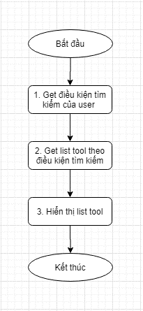
Tên hệ thống |  | Chức năng |  |  | Tài liệu | Người phụ trách
Tool Manager |  | T1005 |  | Quản lý trạng thái tool | Mô tả xử lý | Tú Điền

Flow chart | E005.01.02 |  | Thay đổi điều kiện tìm kiếm

E005.01.03_Flow chart
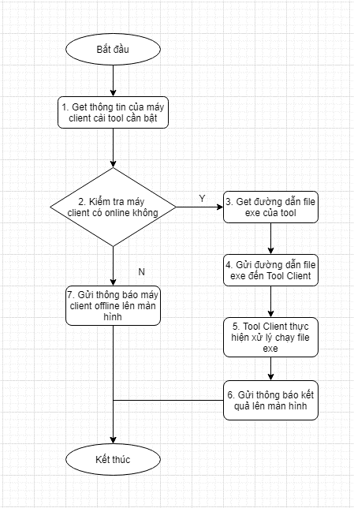
Tên hệ thống |  | Chức năng |  |  | Tài liệu | Người phụ trách
Tool Manager |  | T1005 |  | Quản lý trạng thái tool | Mô tả xử lý | Tú Điền

Flow chart | E005.01.03 |  | Click button On

E005.01.04_Flow chart
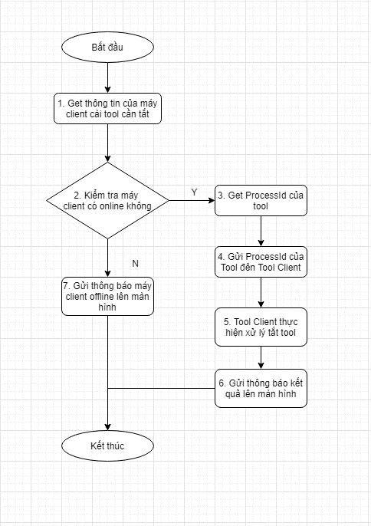
Tên hệ thống |  | Chức năng |  |  | Tài liệu | Người phụ trách
Tool Manager |  | T1005 |  | Quản lý trạng thái tool | Mô tả xử lý | Tú Điền

Flow chart | E005.01.04 |  | Click button Off

